Sheet1
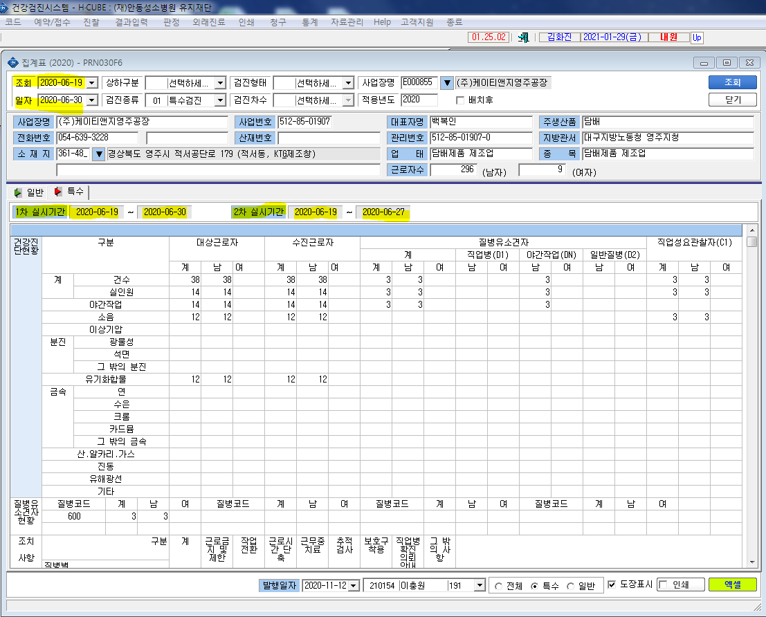
* 현재 특수검진 집계표 조회시 조회기간을 1차만 지정을 할 수 있어 2차 실시기간을 수정할 수 없습니다.

ex) 사업장(케이티앤지영주공장)에서 김주영 6/22 1차검진 후 2차 검진 11/7 시행으로 진행했으나 2차날짜가 적용이 안되어 직업성요관찰자에서 등 집계표상 검진결과가 카운트에서 제외됩니다. 사후관리소견서는 날짜와 상관없이 2차 결과판정까지 출력되고있습니다. 조회일정을 1차 2차따로 입력할수있었으면 좋겠습니다. 확인부탁드립니다.

